시작_한눈에
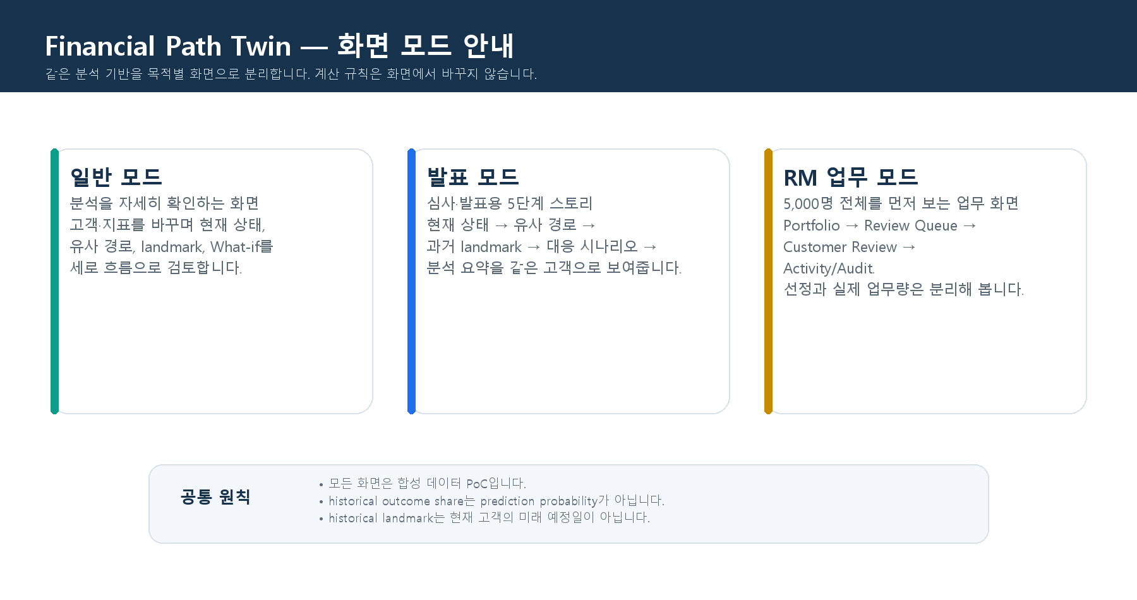
Financial Path Twin 운영 요약
기준 커밋: 6744e96 / 현재 로컬 Post-P0 보강: 있음 / 모든 숫자와 고객 ID는 합성 데이터 데모 기준

무엇을 고를까?
모드 | 언제 사용하는가 | 첫 샘플
일반 모드 | 분석 검토·질의응답. 고객/지표를 바꾸며 세로 흐름으로 읽습니다. | C002082 또는 C002672
발표 모드 | 심사·발표. 한 고객의 5단계 스토리를 짧고 일관되게 보여줍니다. | C002608
RM 업무 모드 | 5,000명 → 후보 → selected queue → evidence/action 흐름을 설명합니다. | C000001

발표_샘플
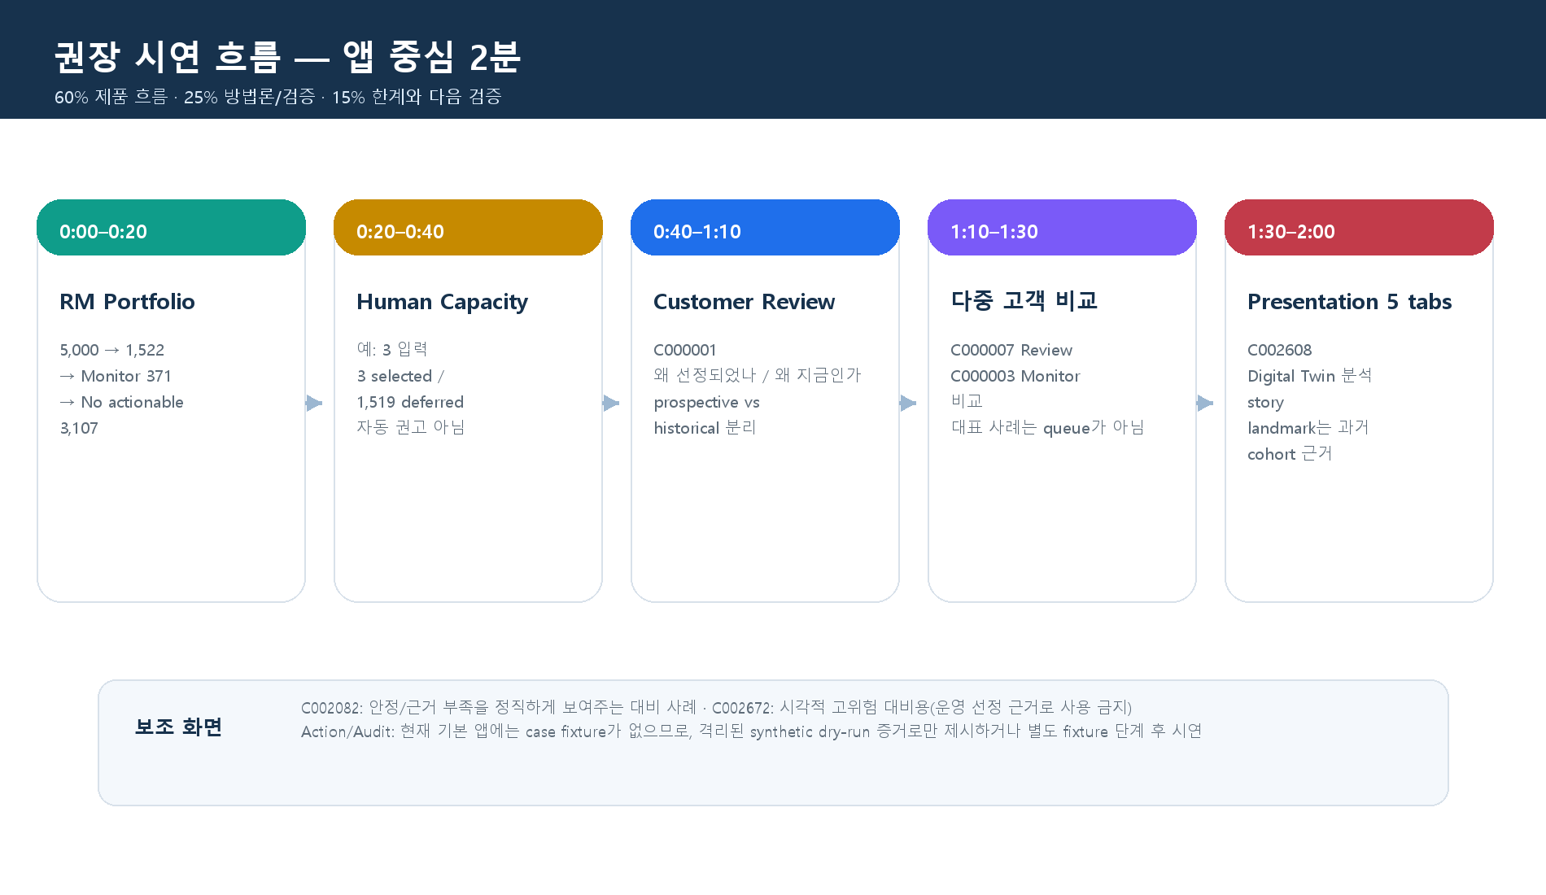
시간 | 화면 / 고객 | 말할 핵심 | 말하면 안 되는 것
0:00–0:20 | RM Portfolio | 5,000명의 전체 funnel과 exact reconciliation | 1,522명을 실제 일일 업무량으로 표현
0:20–0:40 | Capacity 비교 / 3 | 사람이 입력한 draft scenario: 3 selected, 1,519 deferred | 시스템이 적정 capacity를 승인한다고 표현
0:40–1:10 | C000001 / Customer Review | 왜 선정됐는지, 왜 지금 검토하는지, 근거 출처 | historical landmark를 미래 예정일로 표현
1:10–1:30 | C000007 / C000003 | Review·Monitor 비교와 no-cherry-picking | Monitor를 운영 queue로 표현
1:30–2:00 | 발표 모드 / C002608 | 5 tabs로 Digital Twin 분석을 연결 | historical outcome share를 확률·정확도로 표현

일반_입력예시
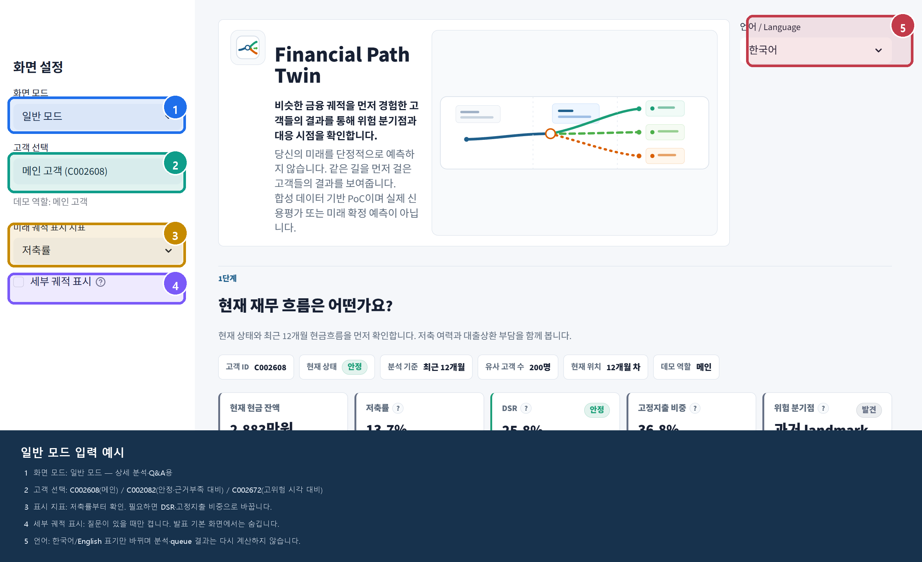
입력 | 권장값 / 의미
화면 모드 | 일반 모드 — 상세 검토와 Q&A에 사용
고객 선택 | C002608 메인 / C002082 안정·근거부족 대비 / C002672 고위험 시각 대비
직접 고객 ID | 드롭다운에서 직접 입력을 선택한 뒤 synthetic dataset에 존재하는 ID만 입력
표시 지표 | 저축률을 기본으로 보고, 질문에 따라 DSR·고정지출 비중으로 변경
세부 궤적 표시 | Q&A에서만 켜고, 기본 발표에서는 숨김

화면_미리보기
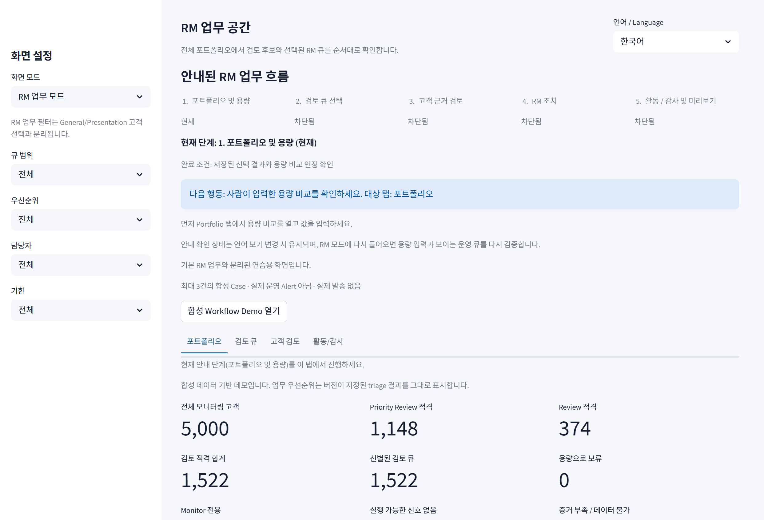
현재 화면 캡처

발표 모드
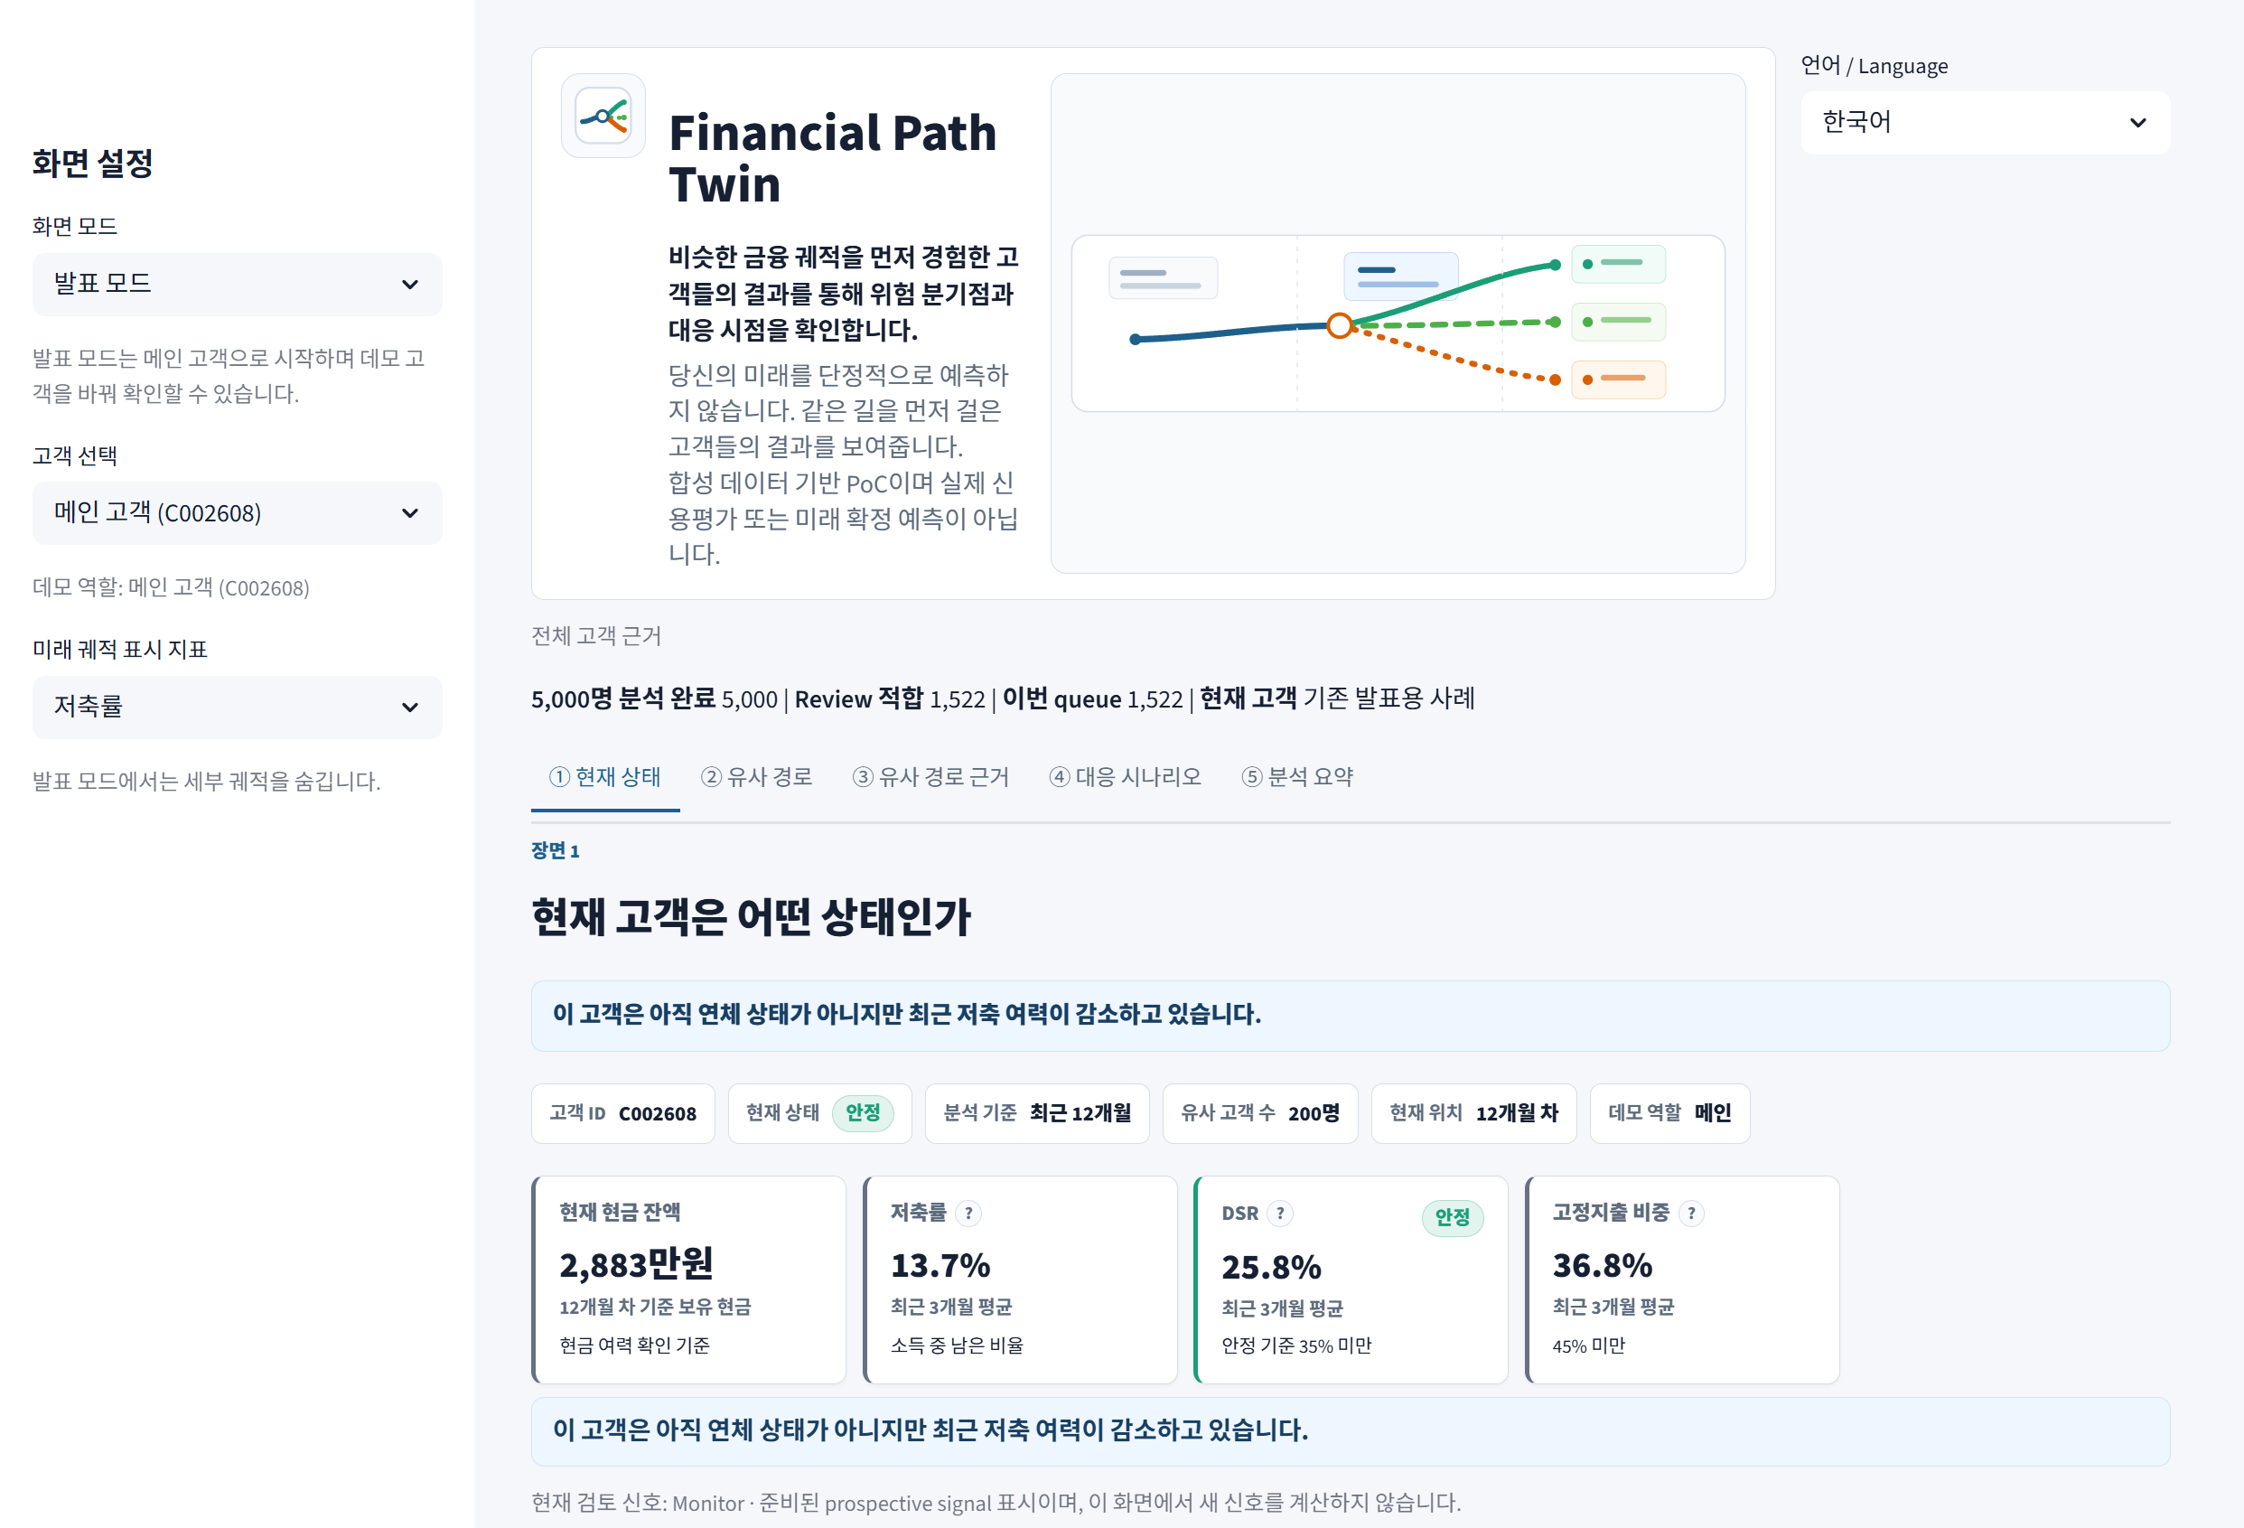

일반 모드
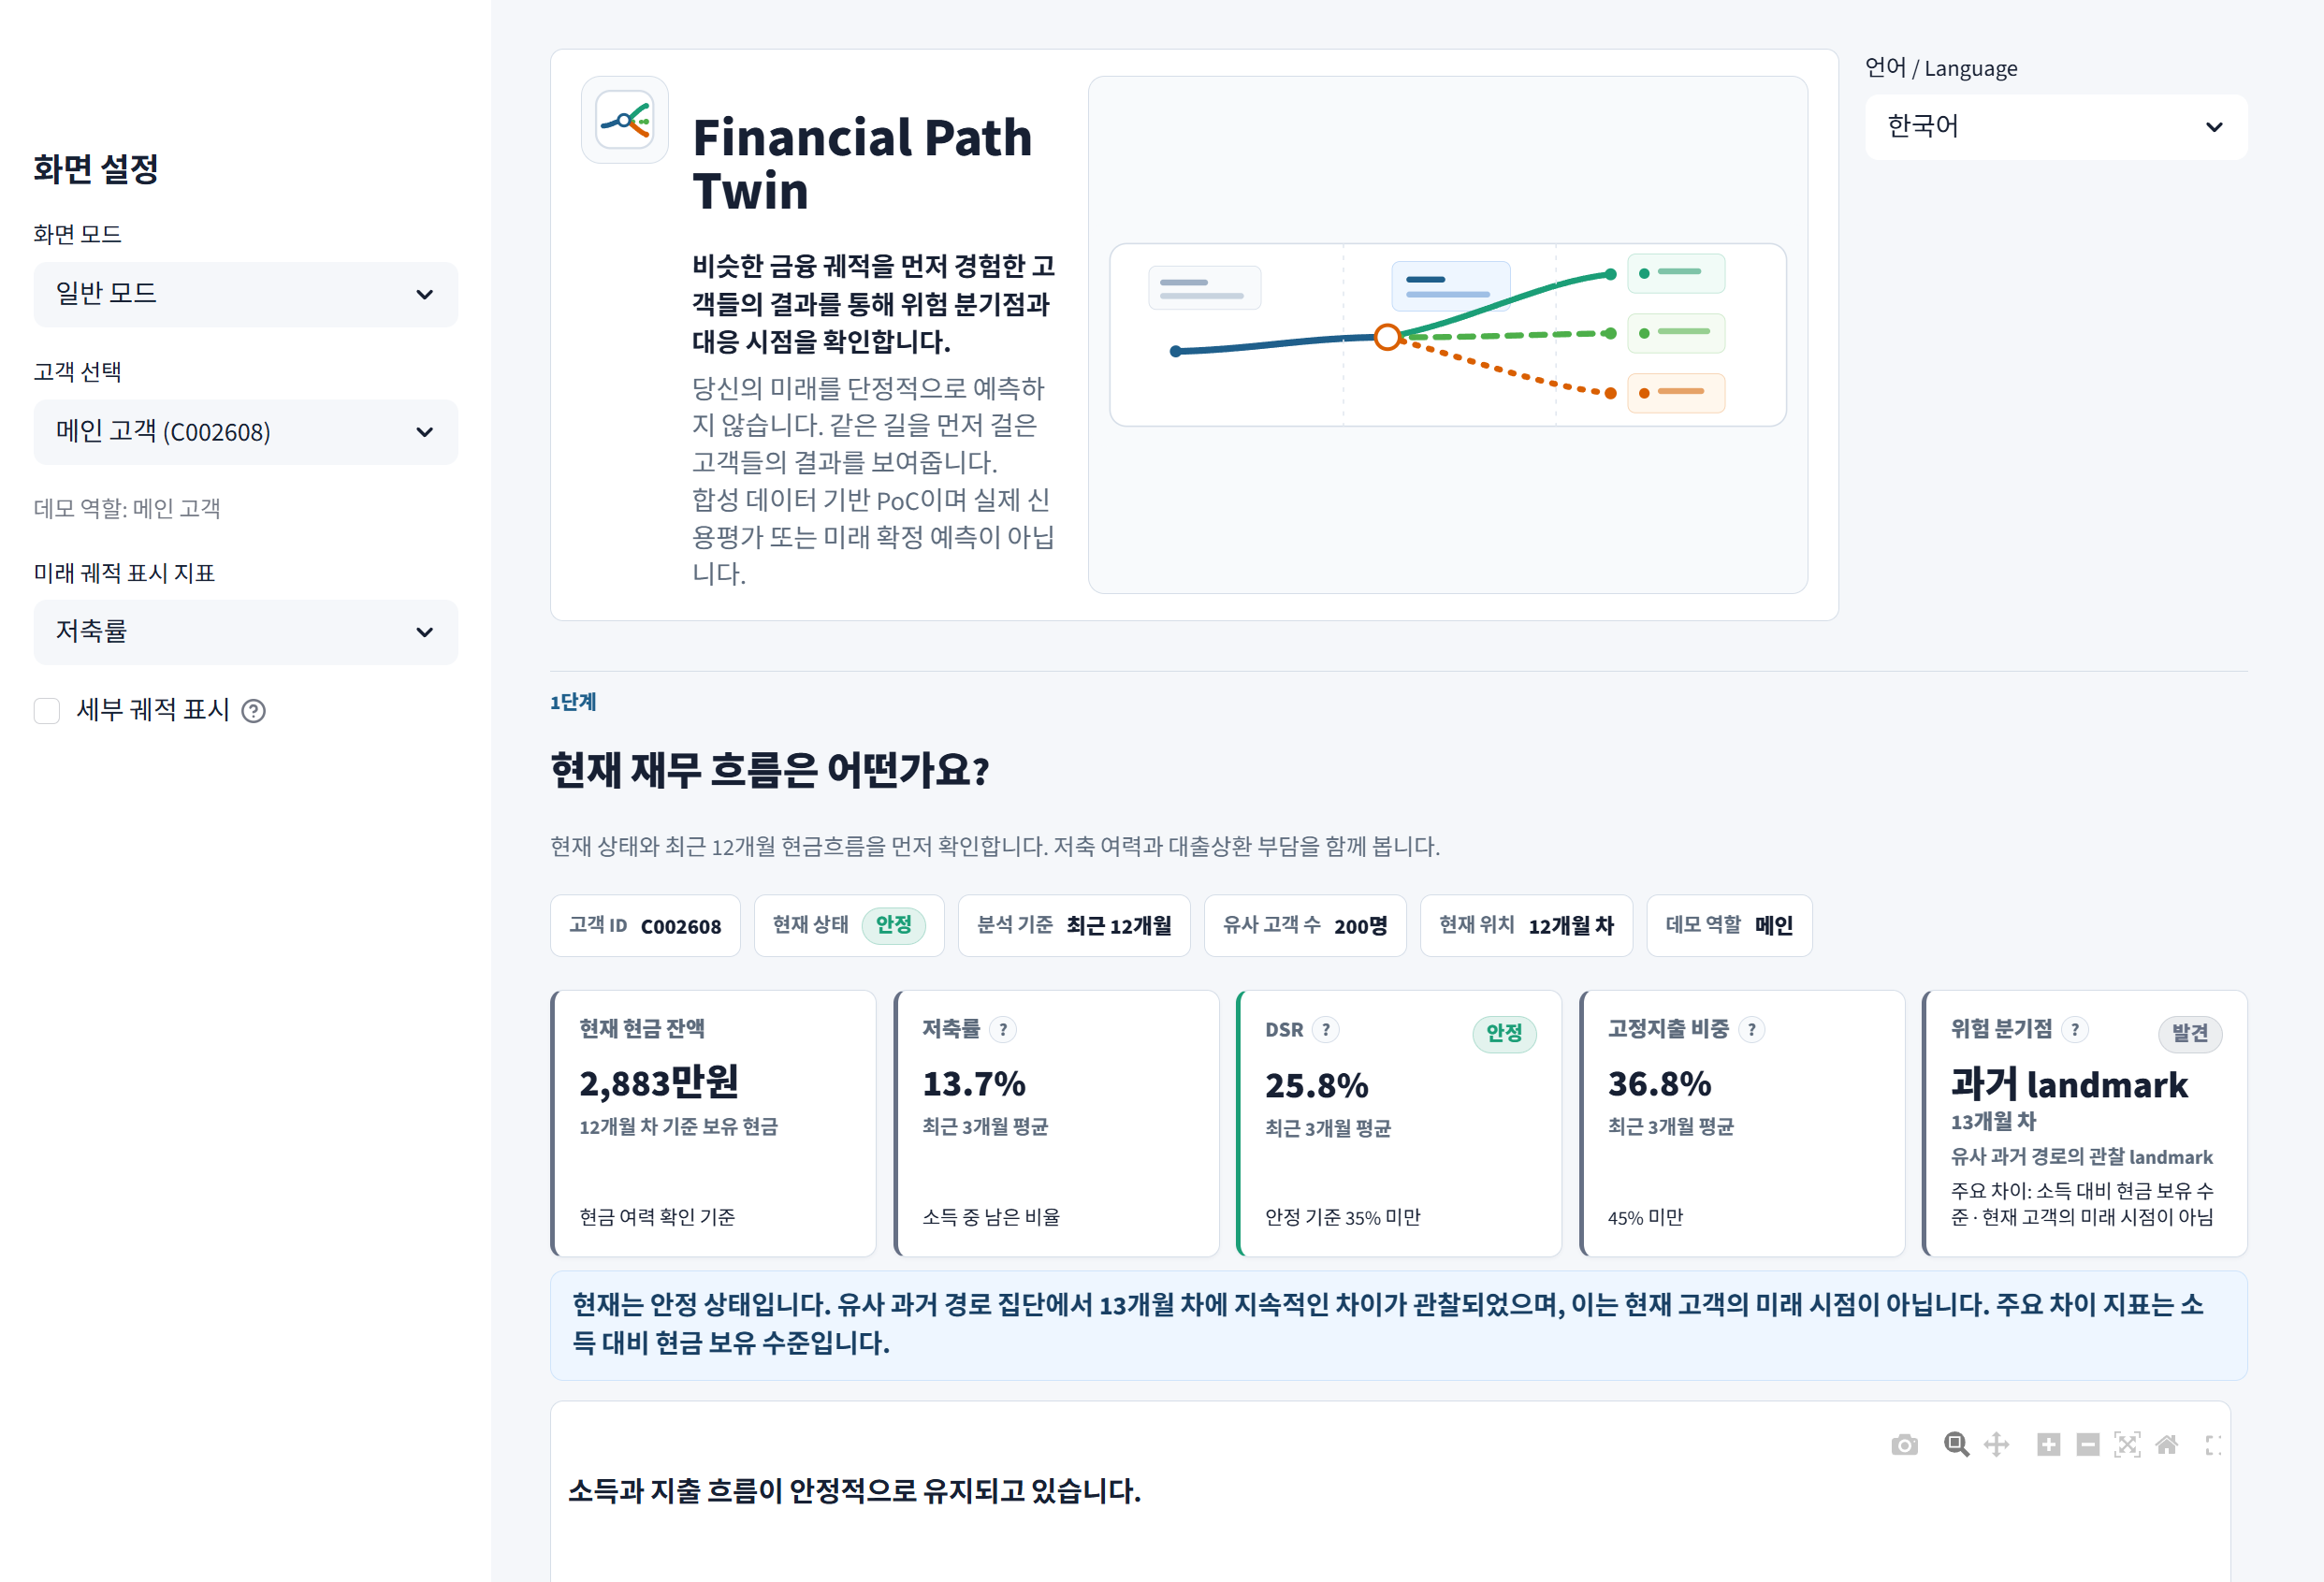

RM Portfolio

현황_근거
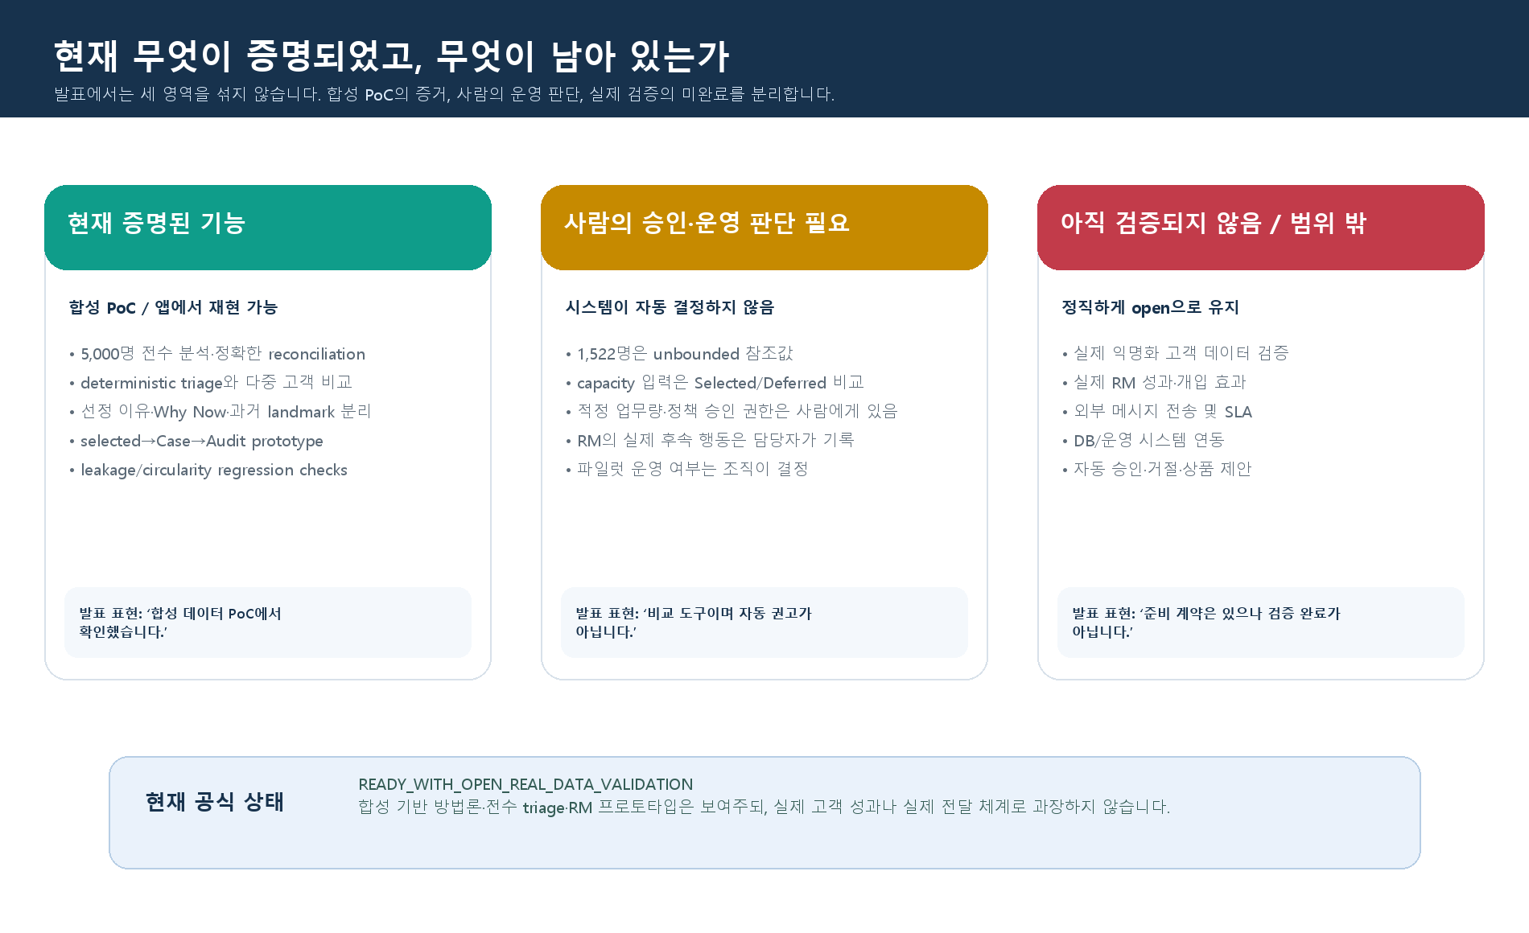
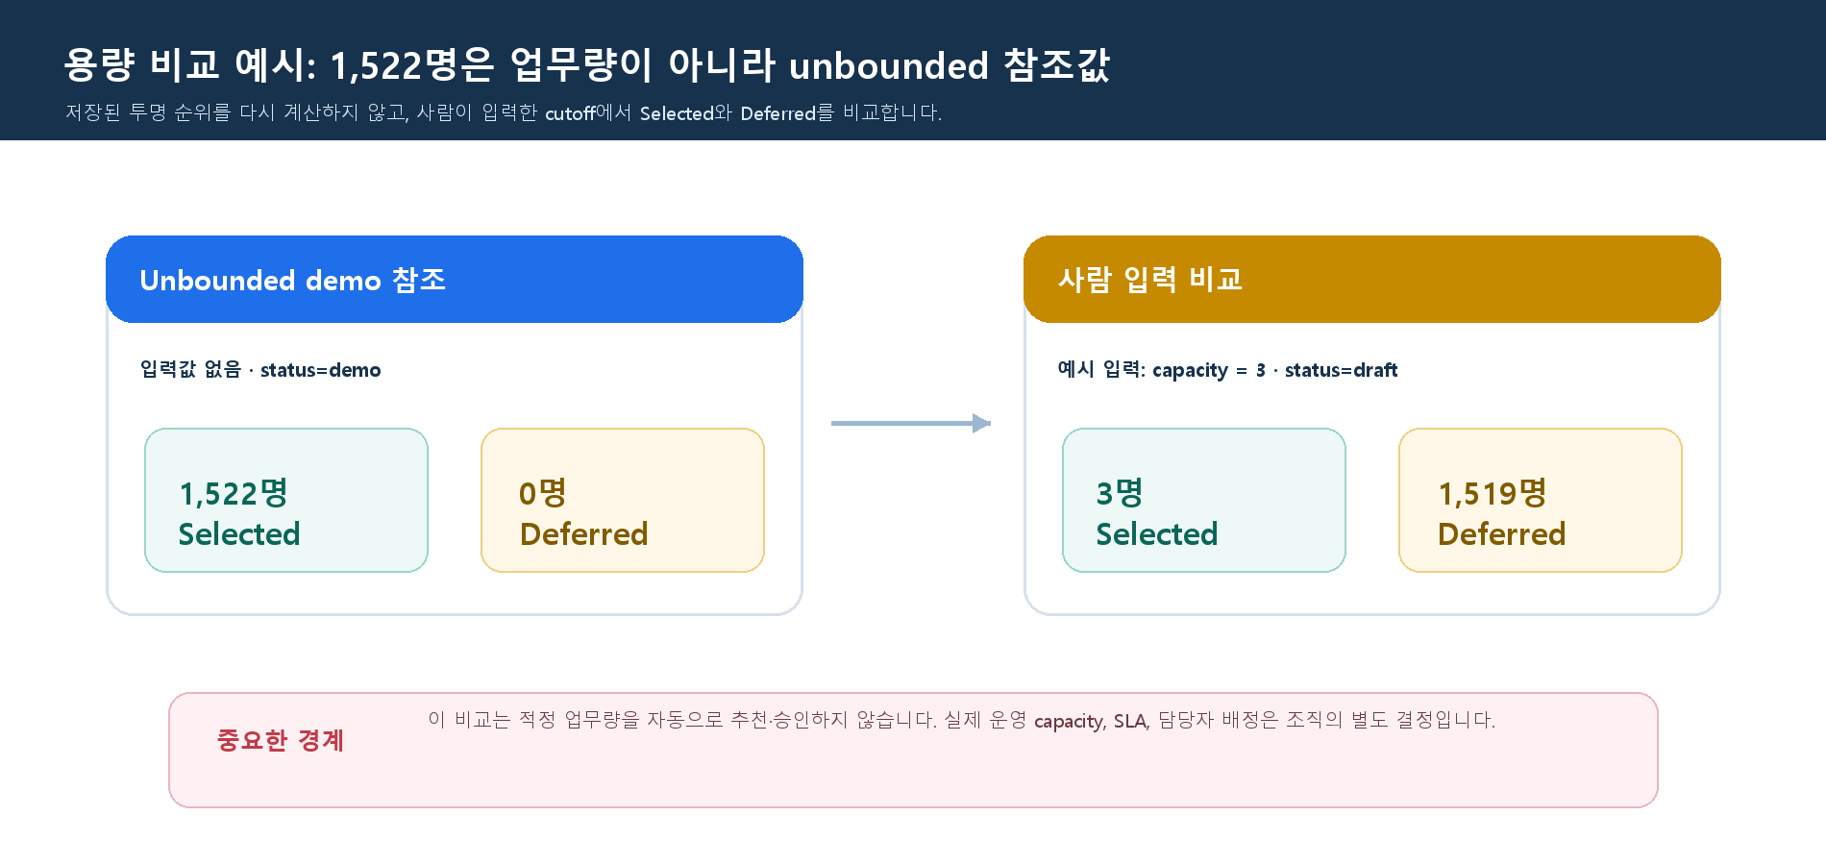
상태 | 현재 근거 | 발표에서 말할 방식 | 말하면 안 되는 방식
현재 증명됨 | 합성 5,000명 전수 분석·triage·다중 고객 Queue·RM workflow prototype·leakage/circularity regression | ‘합성 PoC에서 재현된 기능입니다.’ | ‘실제 은행 정확도·성과를 증명했습니다.’
사람의 판단 필요 | capacity 입력 비교·draft policy·RM follow-up 기록 | ‘시스템은 근거와 trade-off를 보여주고 최종 판단은 사람이 합니다.’ | ‘시스템이 적정 업무량을 승인합니다.’
현재 open | 실제 익명화 데이터 검증·실제 RM pilot·외부 전송/SLA·DB 연동 | ‘검증을 위한 governance·adapter·metric 계약은 준비했습니다.’ | ‘실제 고객 데이터로 검증되었습니다.’

RM_사전준비
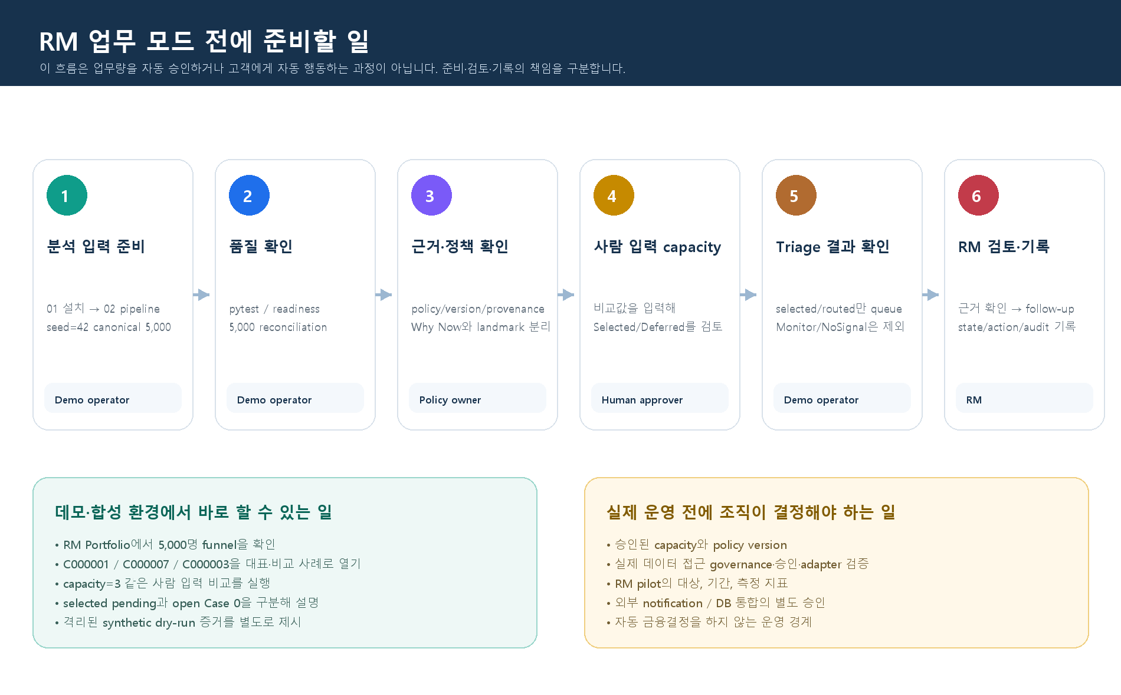
순서 | 주체 | 해야 할 일 | 현재 상태 / 주의
1 | 데모 운영자 | 01_install → 02_run_pipeline → 03_run_app | 기존 분석 파이프라인만 실행. triage/Case를 새로 만들지 않음
2 | 분석 담당자 | 5,000 exact reconciliation과 policy/version/provenance 확인 | 5,000 = 1,522 selected + 371 monitor + 3,107 no actionable
3 | 업무 책임자 | capacity를 사람 입력으로 비교 | draft comparison. 시스템이 적정 N·SLA를 승인하지 않음
4 | 발표자 | Portfolio → Queue → Customer Review로 근거 설명 | Monitor/NoSignal은 operational queue 밖의 비교 사례
5 | RM | 승인된 실제 Case 범위에서 review/action 기록 | 기본 앱은 open Case 0이 정상. synthetic dry-run과 구분
6 | Data owner·Security·Privacy | 실제 데이터/pilot 전에 승인 경로 결정 | not requested / not initiated. 실제 데이터는 저장소로 반입하지 않음

피드백_대응
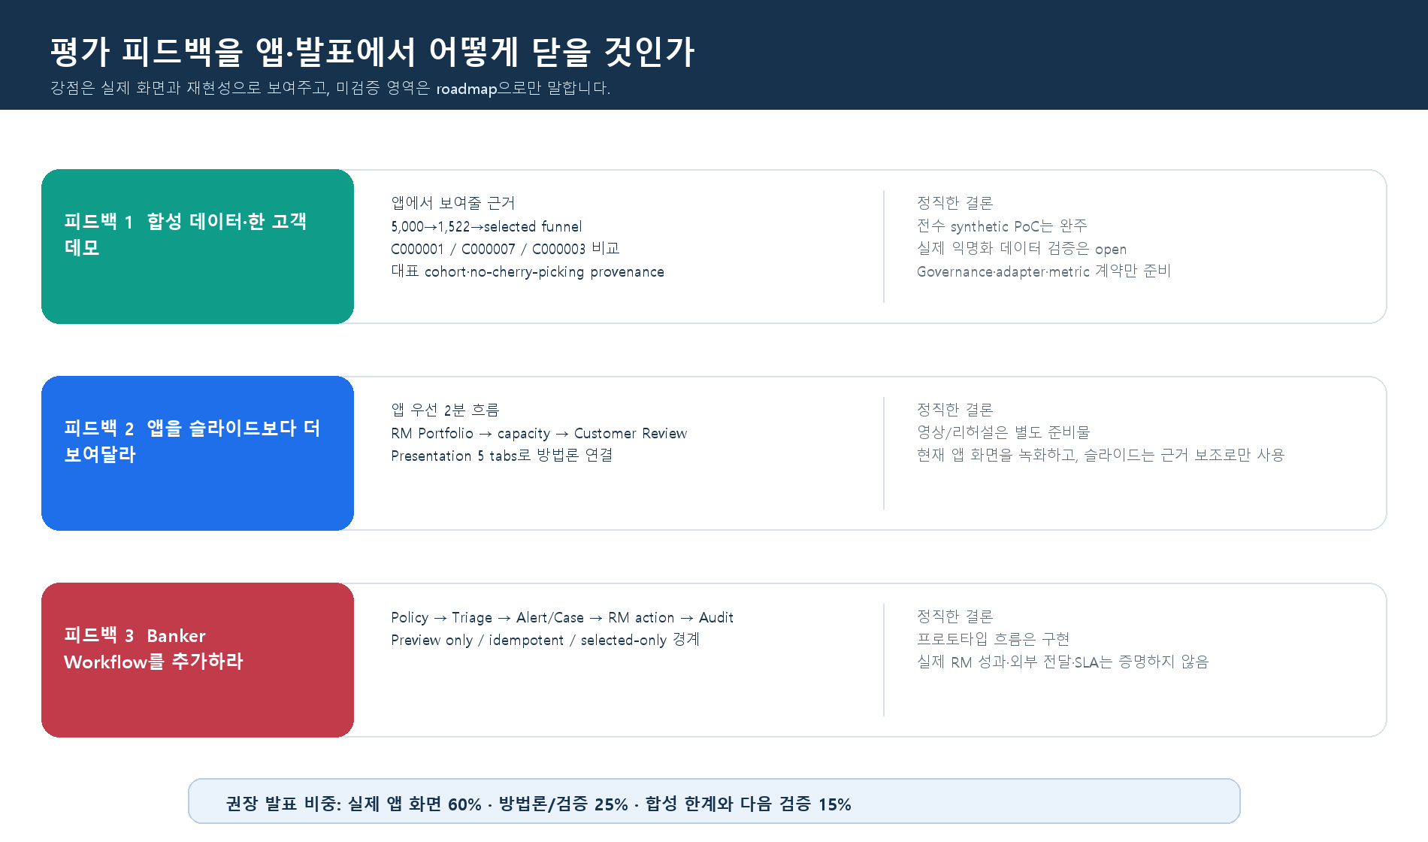
평가 피드백 | 지금 보여줄 화면·근거 | 정직한 한계 | 발표 답변
합성 데이터·단일 고객 | RM Portfolio 5,000 funnel, Queue 1,522, C000001/C000007/C000003 deterministic representative 비교 | 실제 익명화 데이터 검증은 open | ‘전수 synthetic PoC는 완료했으며, 실제 데이터 검증은 승인 환경의 다음 단계입니다.’
앱 비중 확대 | Portfolio → capacity → Customer Review → Presentation 5 tabs의 실제 화면 | 영상 녹화/편집/리허설은 사람이 완료할 발표 작업 | ‘슬라이드가 아니라 앱에서 evidence를 먼저 보여드립니다.’
Banker Workflow | Policy → Triage → Alert/Case → RM action → audit → Preview/Null | 실제 RM 성과·외부 전송·SLA·자동 금융결정은 없음 | ‘RM이 판단할 근거와 기록 가능한 workflow prototype입니다.’
언제 행동할 것인가 | Why Now와 historical landmark를 별도 화면/모델로 분리 | 개별 고객의 미래 발생월/확률은 주장하지 않음 | ‘Why Now는 현재·과거 관측 신호, landmark는 유사 과거 cohort의 맥락입니다.’

화면_갤러리
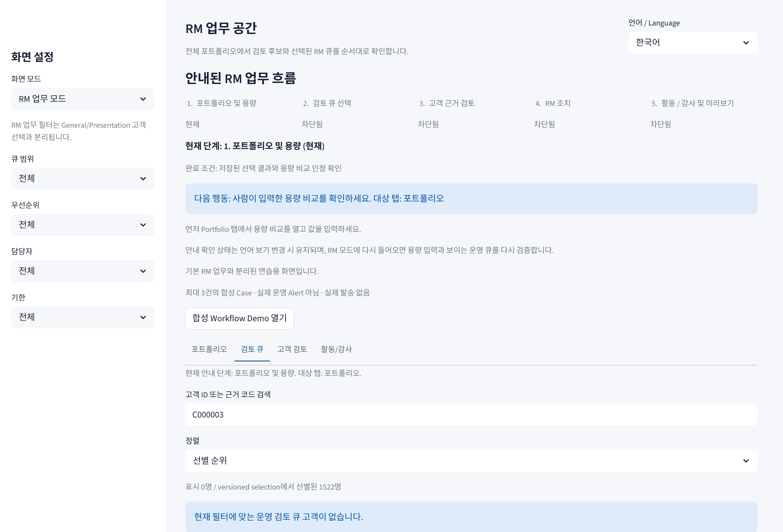
현재 로컬 Edge 증거 화면

Presentation · historical landmark
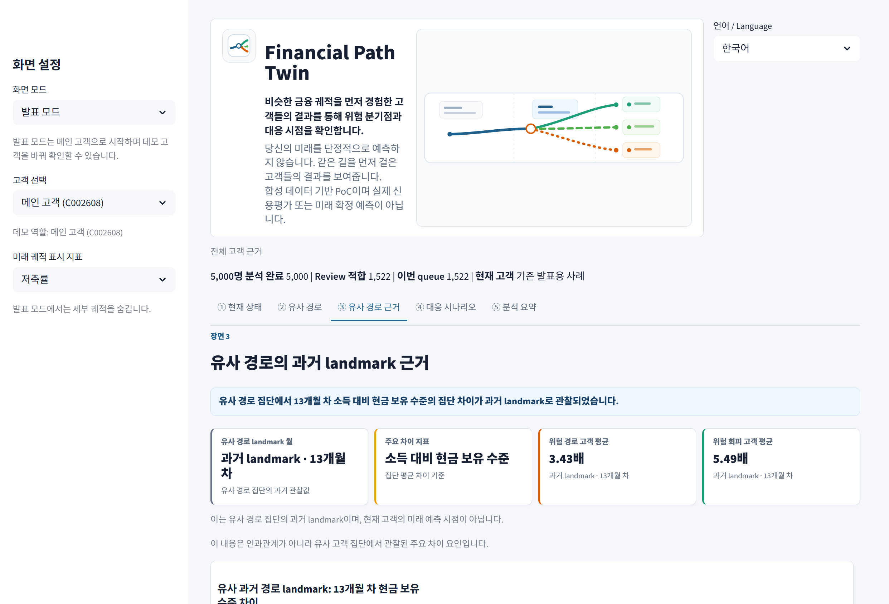

Presentation · What-if
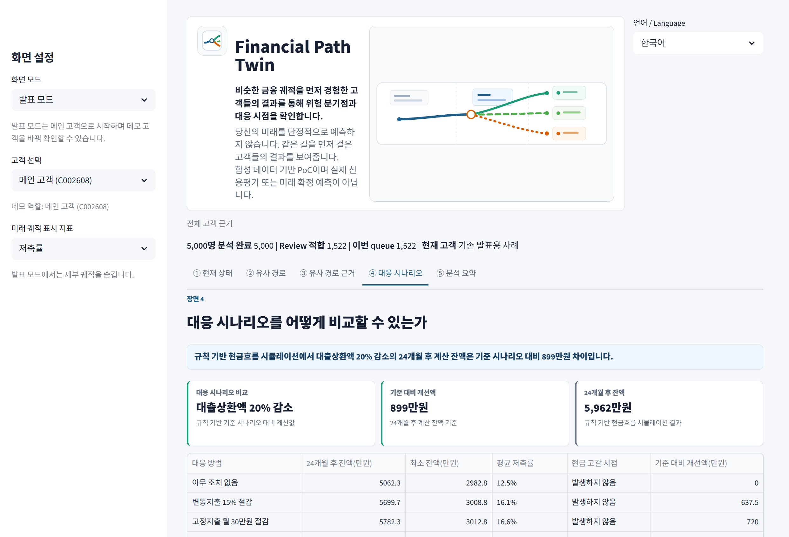

RM · Human-entered capacity = 3
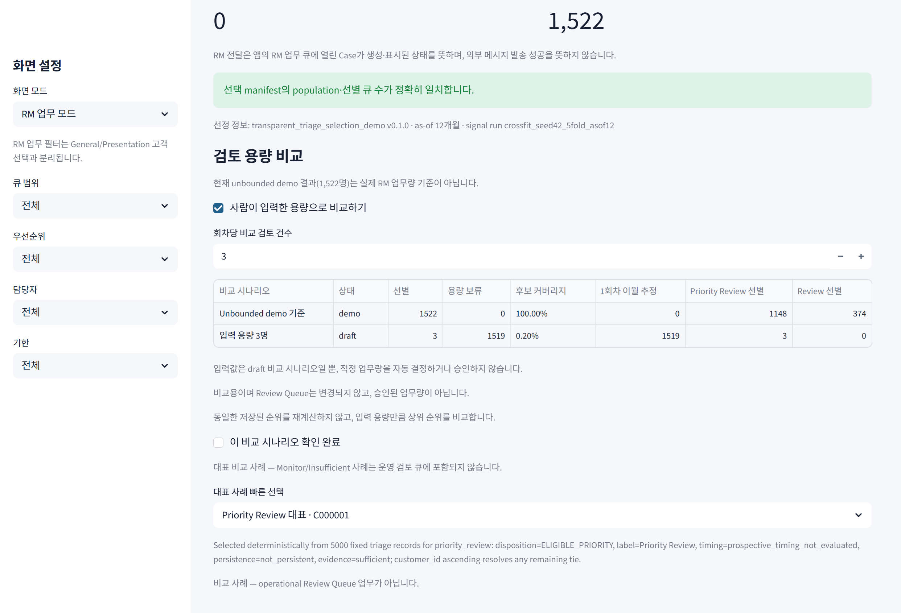

RM · Review Queue
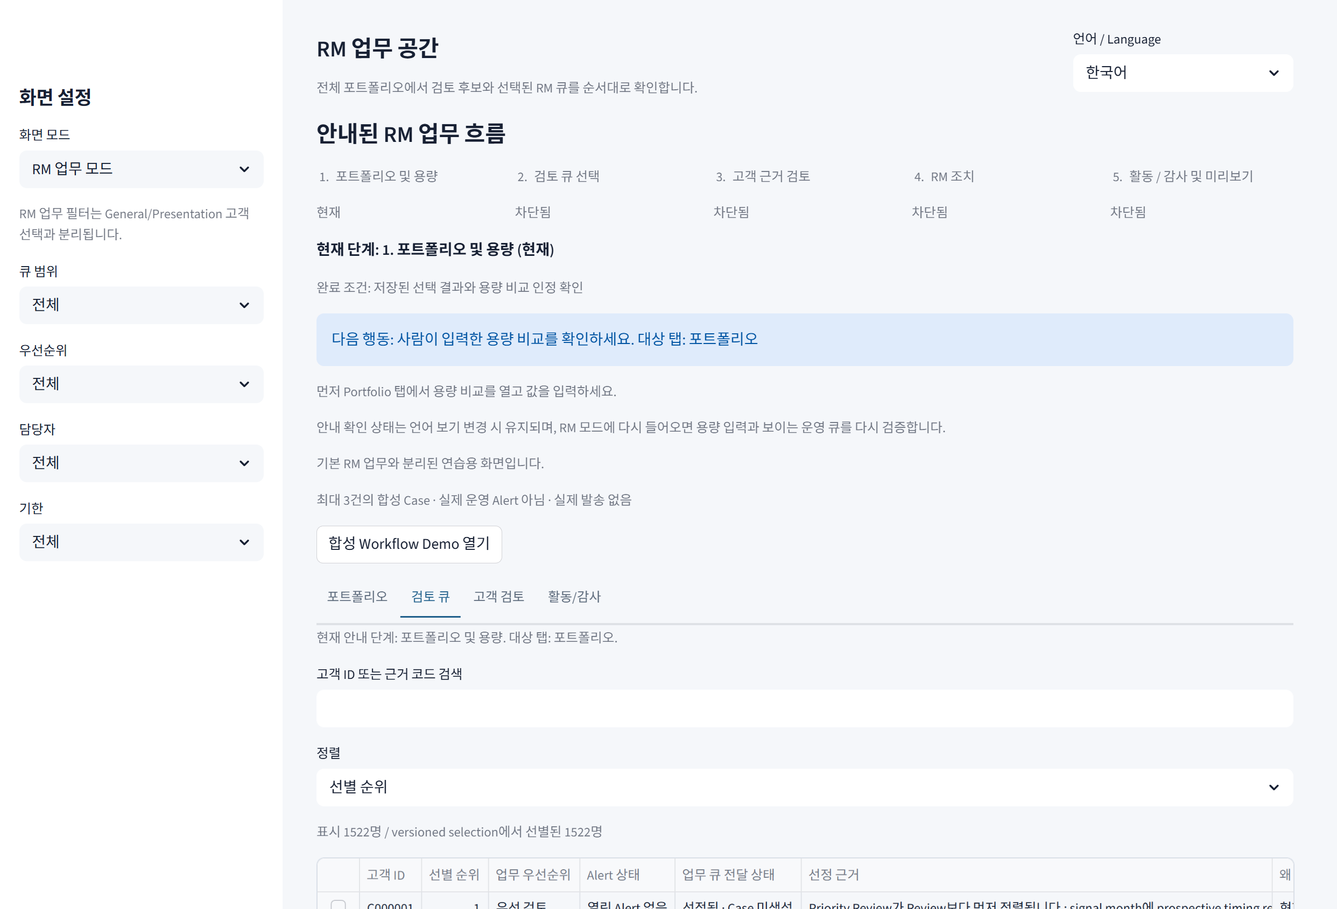

RM · Customer Review C000001
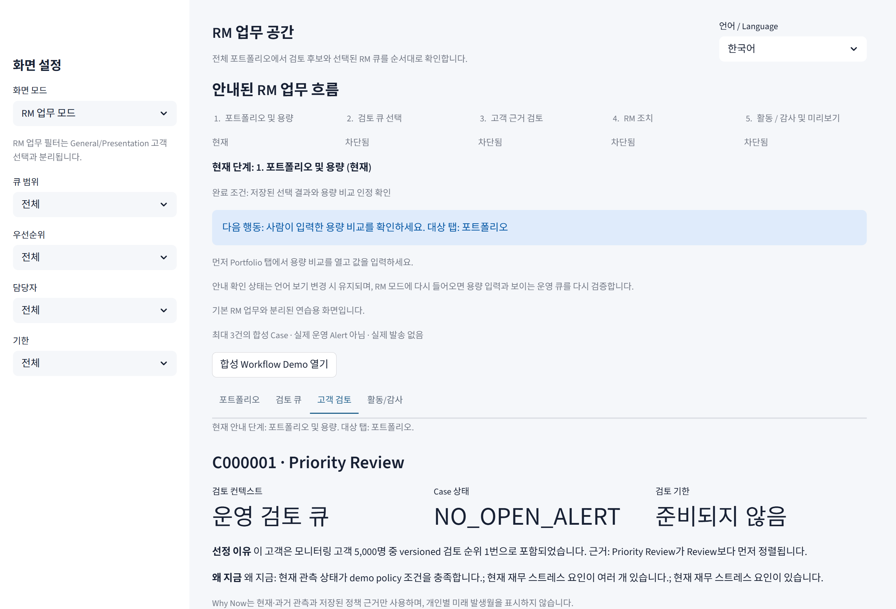

FAQ · C002082 landmark evidence insufficient
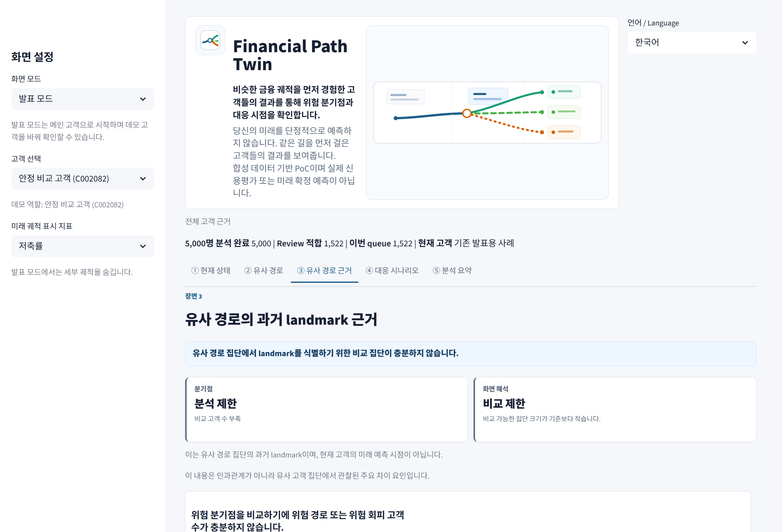

FAQ · C000003 Monitor comparison
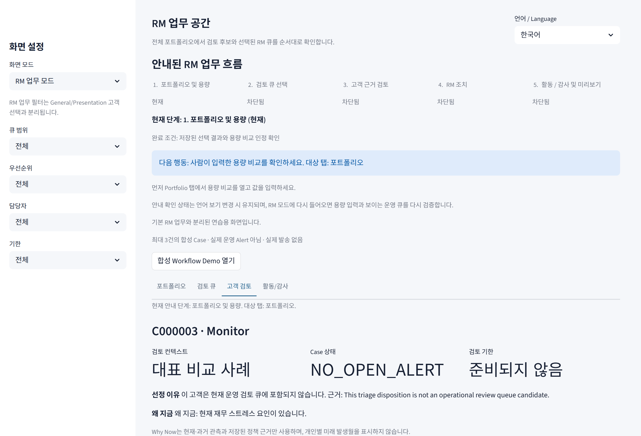

FAQ · Queue search C000003 = 0 rows

Alert_Case_안내
기본 RM 화면 표시 | 정확한 의미 | 정상인가? | 사용자 행동
열린 Alert 없음 | 기본 workflow repository에 생성된 Case가 0개 | 정상 | 선정 근거·Why Now를 검토. Alert가 전달됐다고 말하지 않음
RM 업무 큐 Case 0 | 기본 앱은 read-only이며 Case fixture를 자동 생성하지 않음 | 정상 | UI로 파일을 직접 만들거나 action을 억지로 실행하지 않음
선정됨 · Case 미생성 | Triage에서 검토 대상으로 선정됐지만 Alert cycle은 실행되지 않음 | 정상 | ‘선정’과 ‘실제 Case’를 분리해 설명
Case 생성 대기 1,522 | unbounded demo 후보 집합. 실제 업무량/Alert 수가 아님 | 정상 | 사람 입력 capacity로 Selected/Deferred 비교만 수행

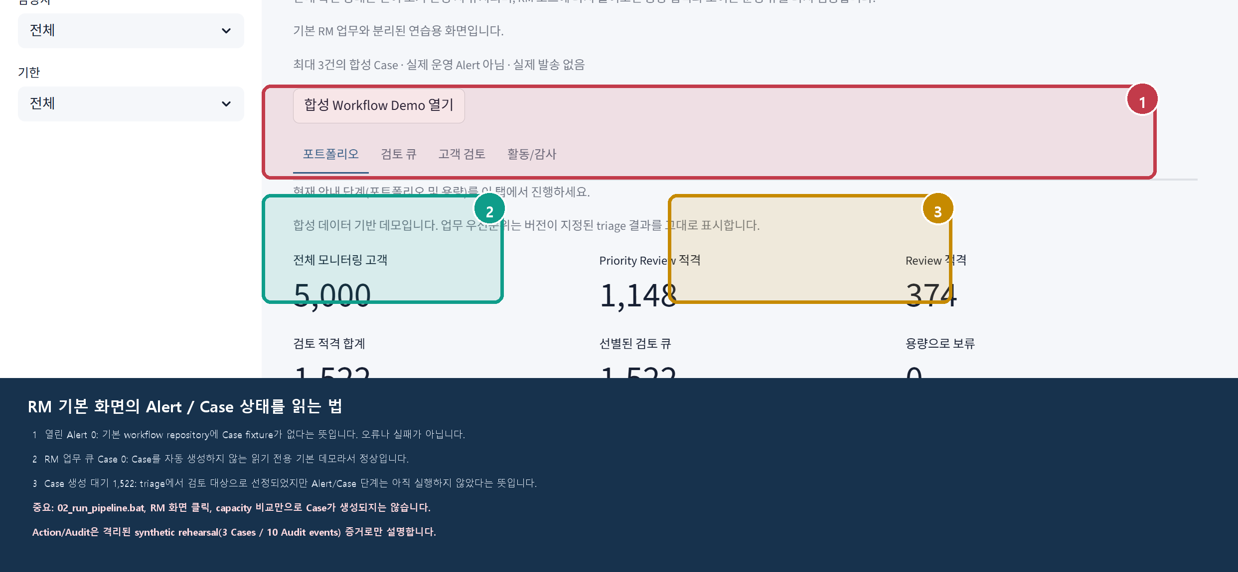

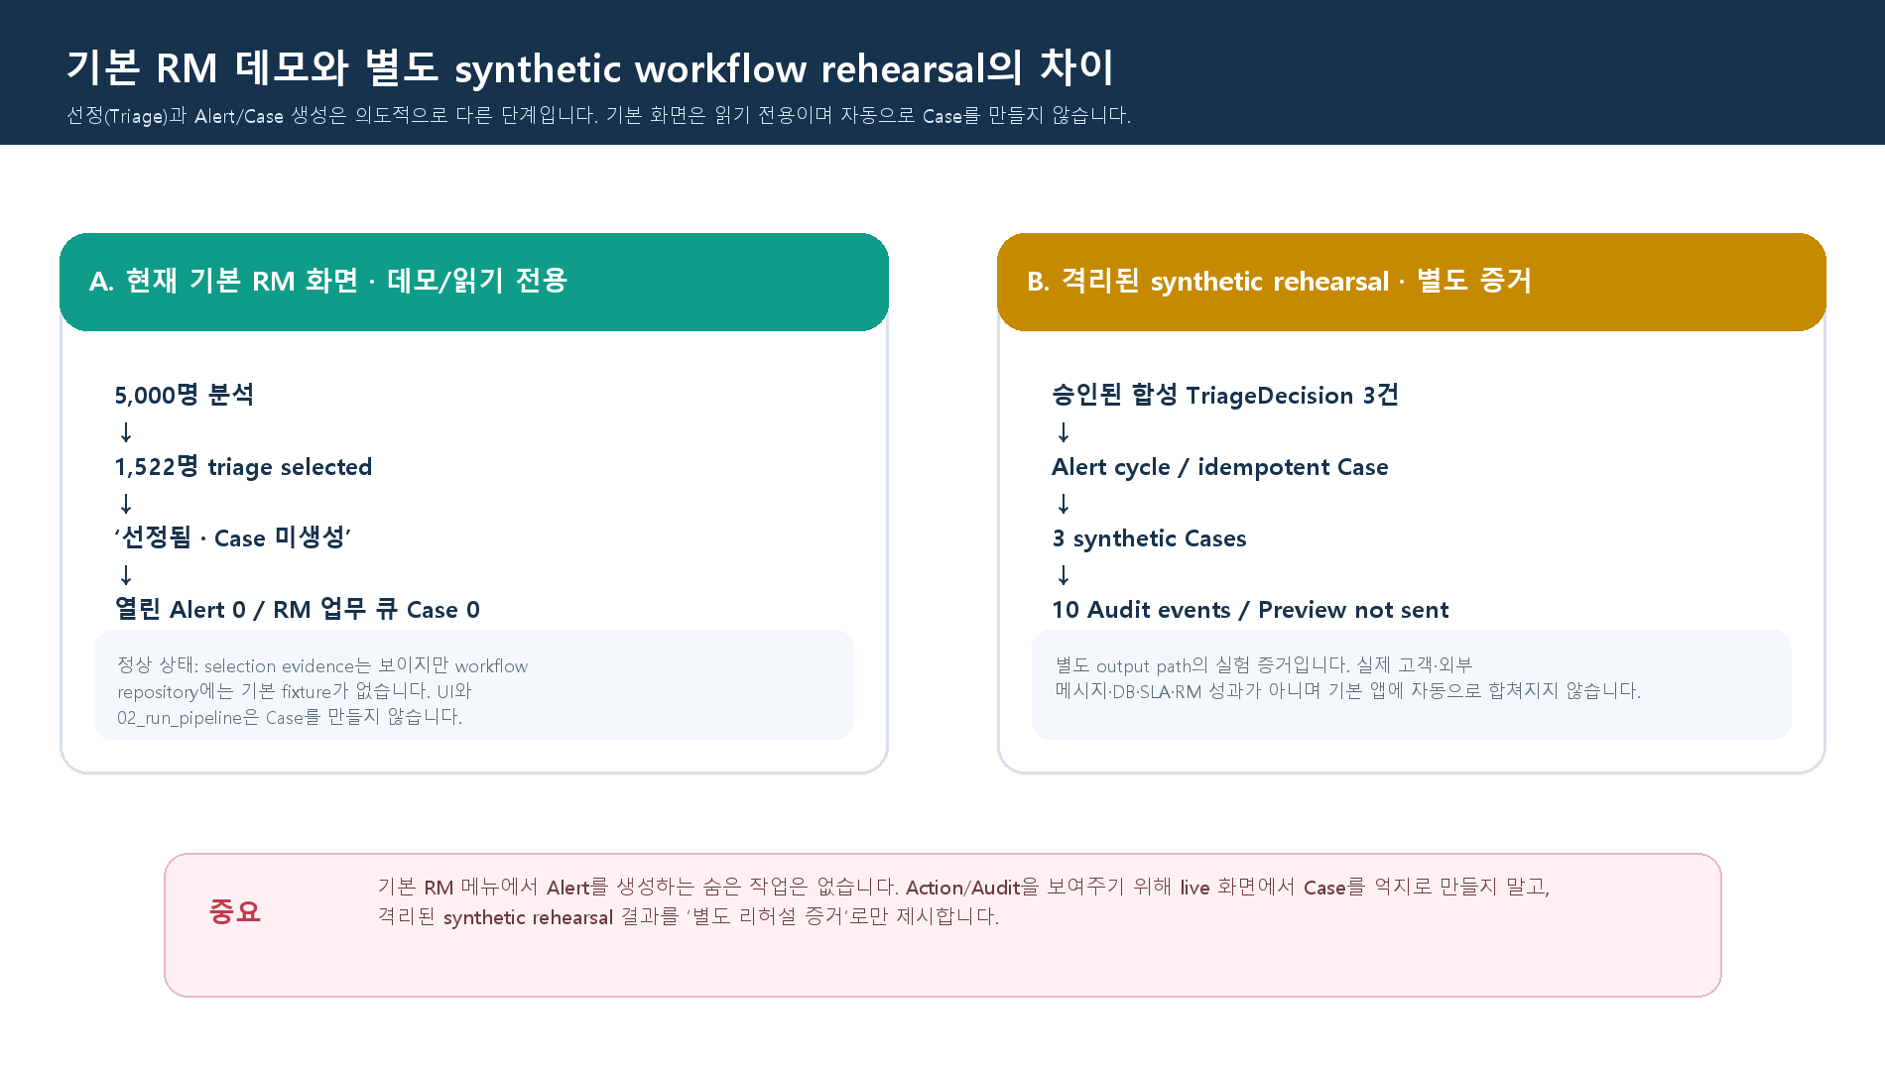

발표자 30초 순서: ① Alert 0/Case 0은 정상이라고 설명 → ② Queue·Customer Review로 선정 이유/Why Now 제시 → ③ Action/Audit은 격리 synthetic rehearsal(3 Cases/10 Audit events) 증거로만 설명

상태별_FAQ
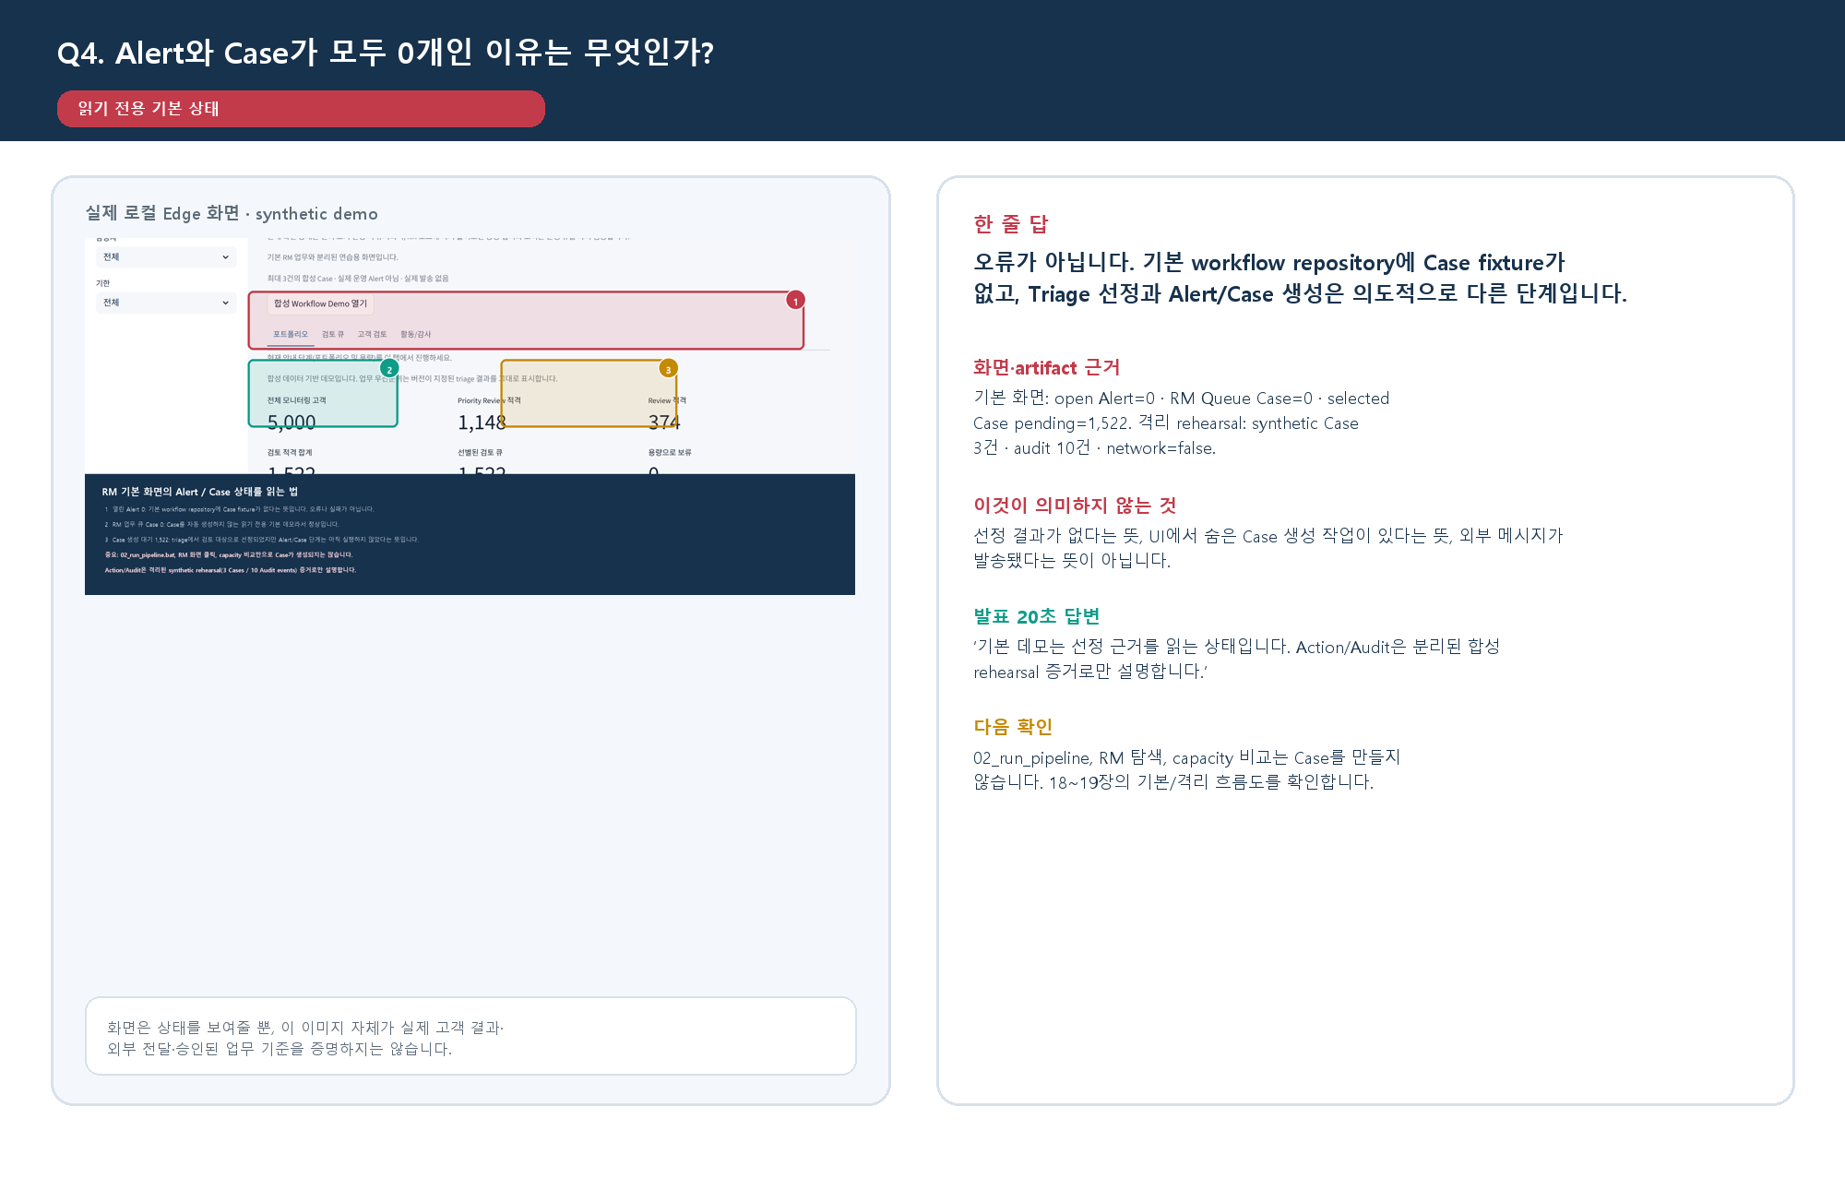
질문 | 즉시 답 | 화면·artifact 근거 | 의미하지 않는 것 | 발표 20초 답 | 다음 확인
C002082의 landmark 근거 부족은 5,000명이 부족한가? | 아니오. 200명 매칭은 성공했지만 과거 risk-path=0명 / avoidance=200명이라 양쪽 최소 20명 비교 기준을 만족하지 못했습니다. | Presentation ③ · breakpoint_status=insufficient_group_size · analysis_status=success | 현재 고객이 안전함, 전체 population 분석 실패, 미래 위험 날짜 예측 | ‘매칭은 됐지만 비교 집단이 없어 landmark를 억지로 만들지 않았습니다.’ | C002082의 분석 제한·비교 제한·historical caption
C000003 Monitor는 왜 운영 Review Queue 밖인가? | Monitor는 관찰 신호가 있다는 뜻이지만 이 run의 triage는 Queue 포함 대상으로 정하지 않았습니다. | MONITOR_ONLY · NOT_QUEUE_ELIGIBLE · NO_ROUTING · selected_for_review=false | Monitor=신호 없음, Monitor=운영 Queue 행, 모든 signal=Alert | ‘정책 신호와 triage selection은 다르므로 대표 비교 사례로만 봅니다.’ | Customer Review의 대표 비교 사례와 Queue 검색 0건
Capacity=3이면 왜 1,519명이 Deferred인가? | 사람 입력 draft 비교값 3에 따라 저장 순위 앞 3명만 비교상 Selected입니다. | eligible 1,522 = selected 3 + deferred 1,519 · saved rank prefix cutoff only | 거절·누락·실제 SLA·자동 Case 생성 | ‘시스템 추천이 아니라 사람이 바꿔 보는 workload trade-off입니다.’ | unbounded 기준과 입력 용량 3 표의 status=draft
Alert / Case가 왜 0개인가? | 기본 workflow repository에 Case fixture가 없고, Triage 선정과 Case 생성은 분리되어 있습니다. | open Alert=0 · RM Queue Case=0 · Case pending=1,522 · rehearsal=3 Cases/10 audit/network=false | 분석 실패, 이미 외부 발송, UI의 숨은 Case 생성 작업 | ‘기본은 읽기 전용이며 Action/Audit은 격리 합성 rehearsal 증거로만 말합니다.’ | 18~19장과 Alert_Case_안내 시트

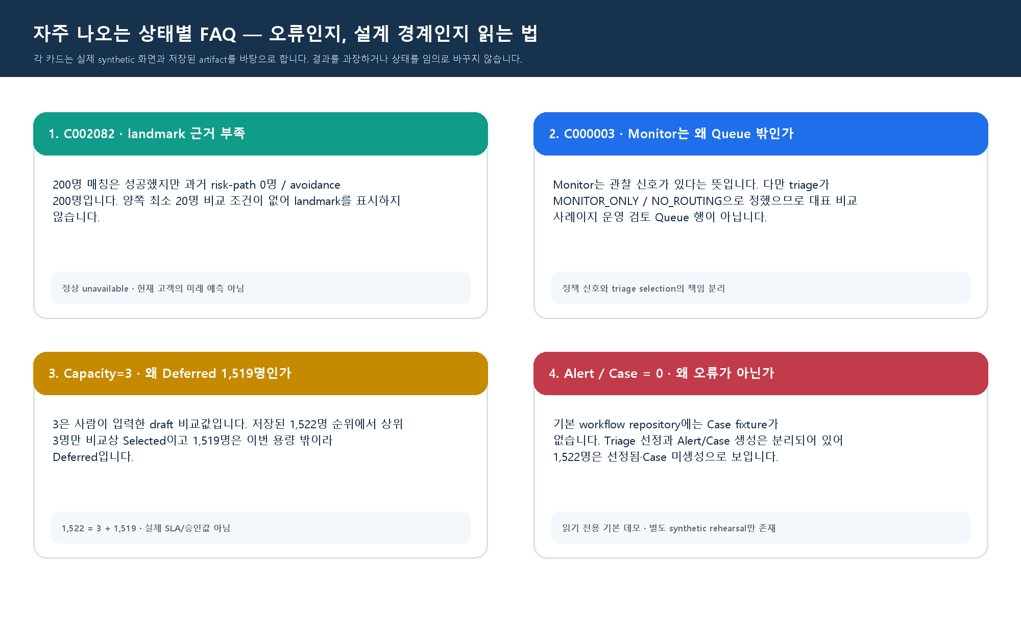

FAQ 1 · C002082 landmark 근거 부족
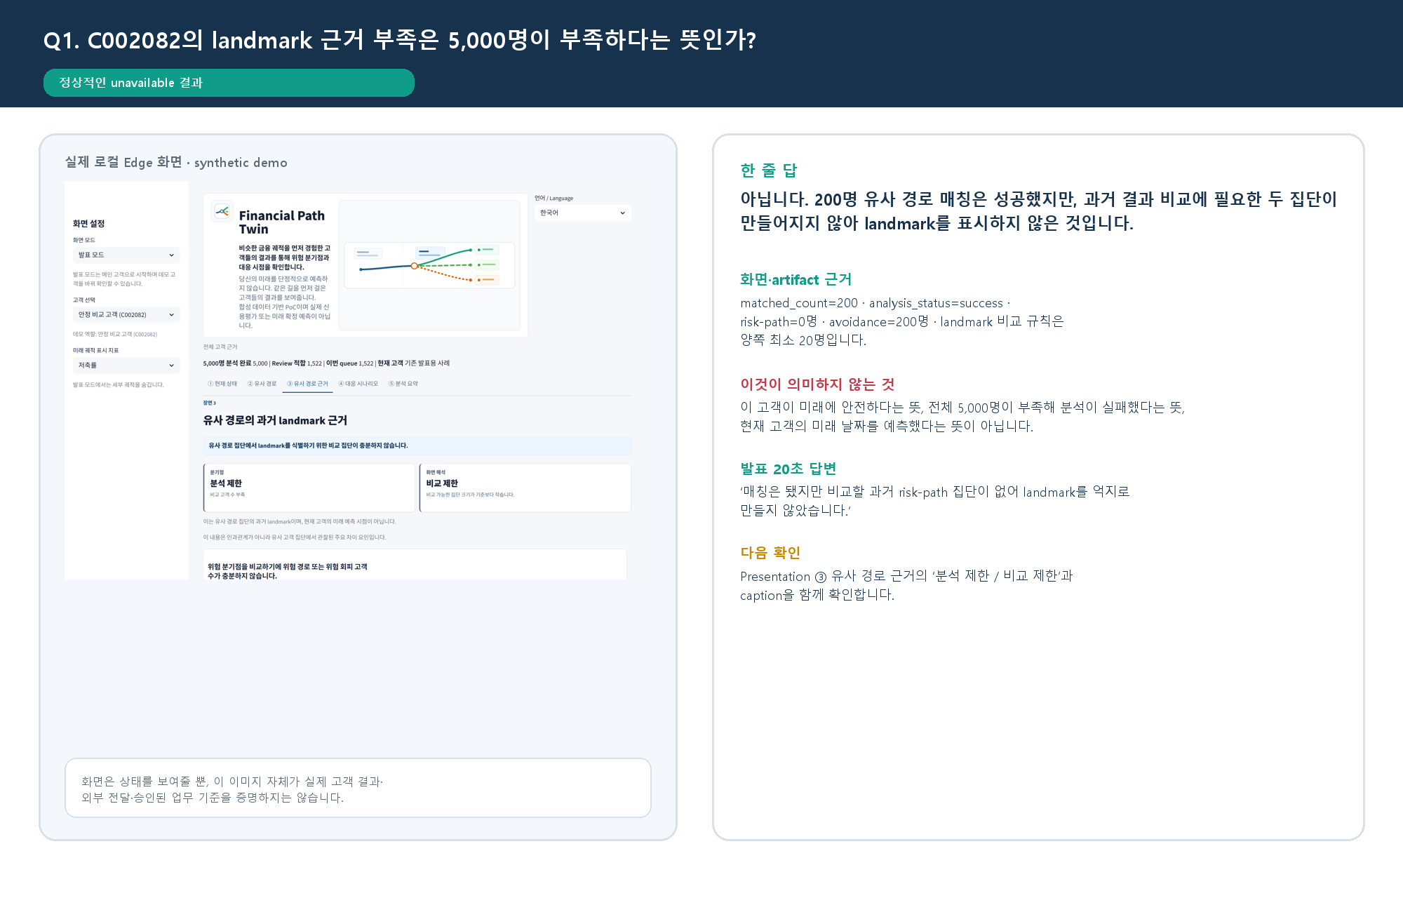

FAQ 2 · C000003 Monitor와 Queue 제외
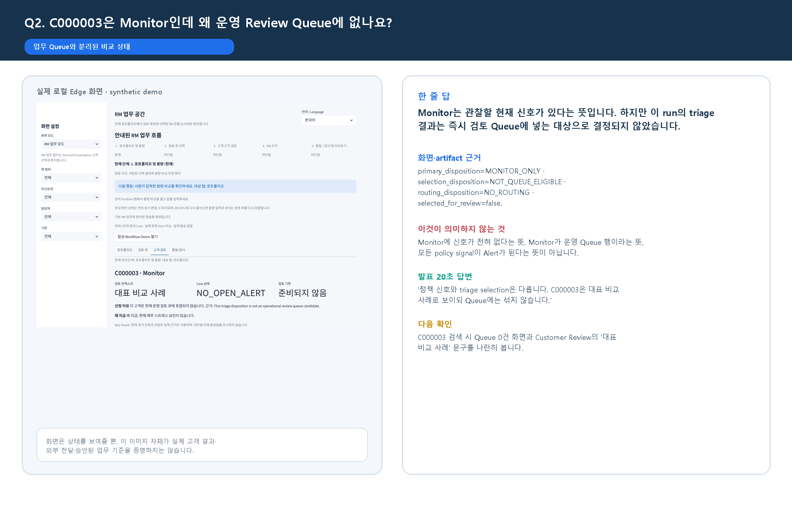

FAQ 3 · Capacity 3과 Deferred 1,519
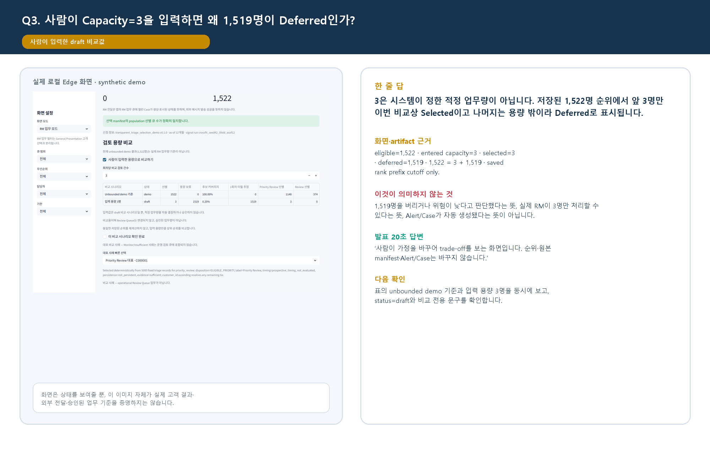

FAQ 4 · Alert / Case 0

